利润分配机制
商品上链利润分配机制

角色 | 分红比例 | 上链说明
推荐人 | 12% | 推荐产品累计3次下架，6个月之内不允许上链产品
市级公司 | 30% | 推荐产品累计5次下架，10个月之内不允许上链产品
省级公司 | 20% | 推荐产品累计8次下架，12个月之内不允许上链产品
中心 | 10% | 市级公司累计5次下架且省级公司累计8次下架，更换中心主体
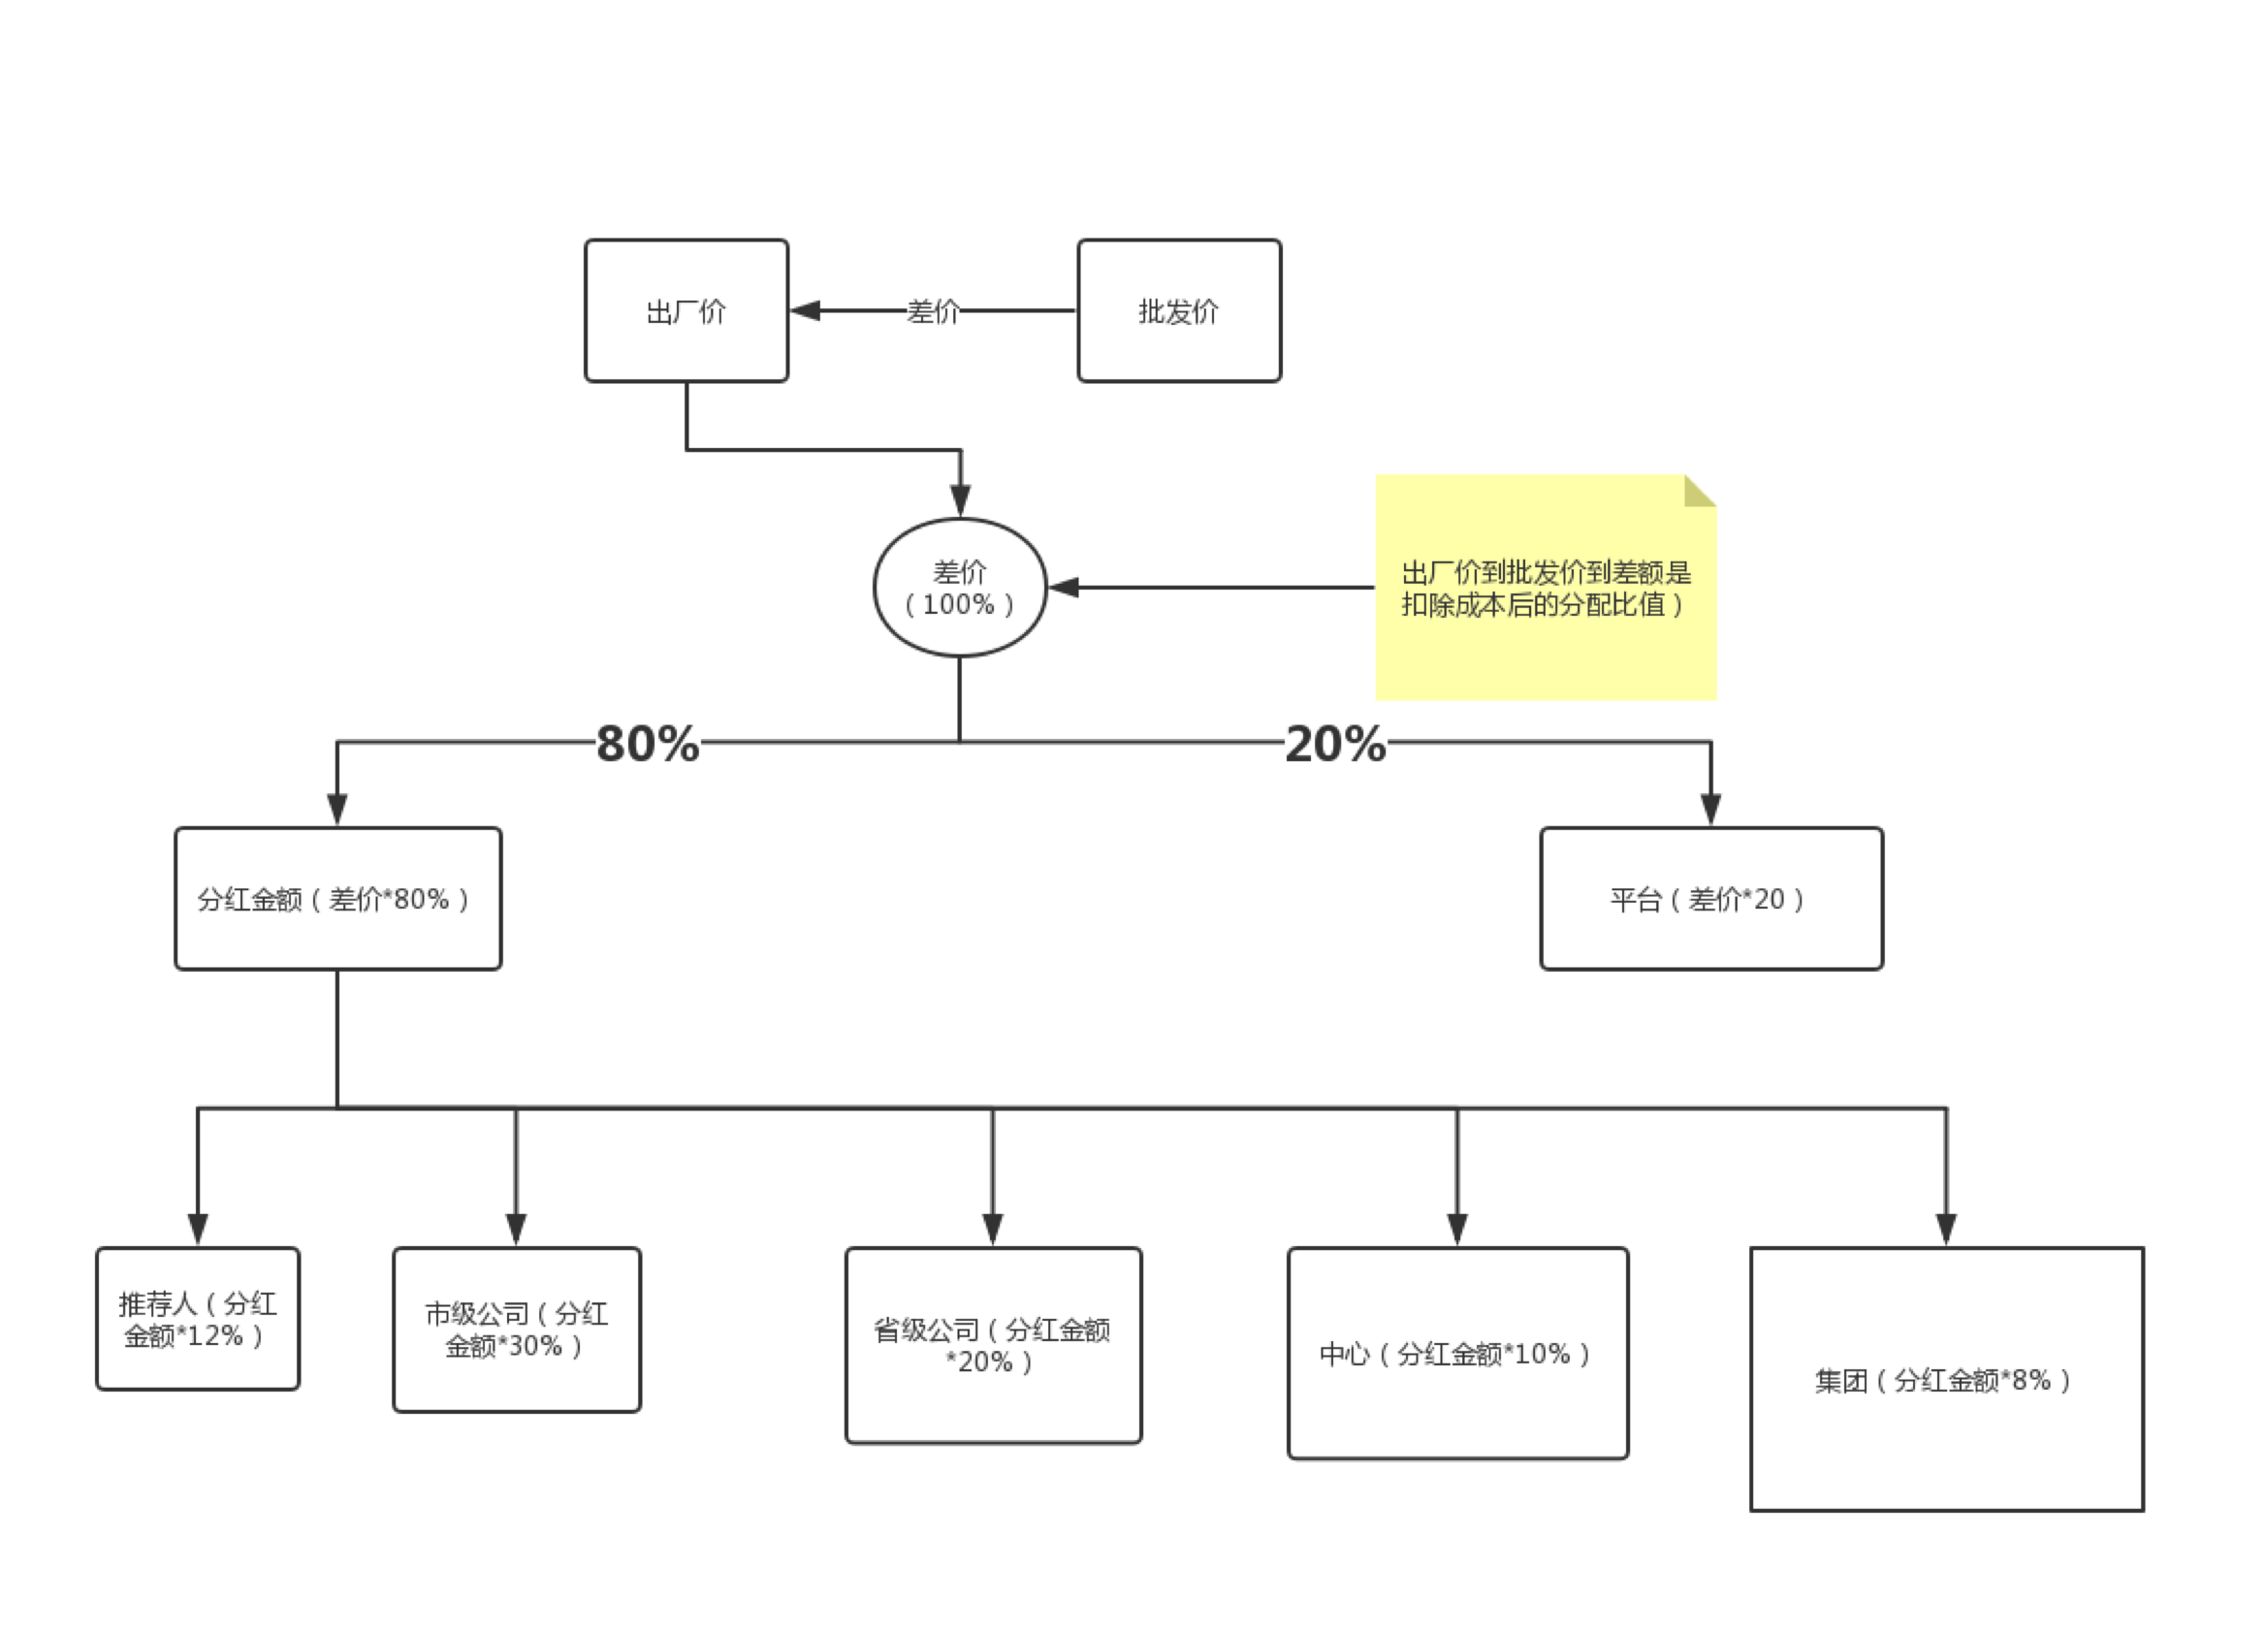
集团 | 8% | 市级公司累计5次下架且省级公司累计8次下架，更换集团主体

利润分配流程图

推荐顺序说明： | 在当地区域应按照推荐人、市级公司、省级公司、中心、集团的先后顺序推荐上链，如当地没有相应差级单位，可到次顺单位推荐上链。
推荐权： | 省级公司具有推荐权
管理基金： | 所有奖金扣除3%
税点： | 个人所得税缴税比例25%
结算制度： | 所有商贸公司不设立会计，只需设立出纳一名，所有账务需由集团财务中心制作核对，审核所有权归集团财务中心

备注：如果没有推荐人单位，那么市级公司推荐商品可得分红比例的42%

